Система трубопроводов AXIOpress
 |  |  |  | Установить текущий курс ЦБ |  | € 60
ТРУБЫ
Изображение | Наименование | Артикул | Кол-во в пакетике | Кол-во в коробке | Розничная цена | Цена в рублях

 |  |  |  |  |  | ЦБ РФ +2%
 | Труба универсальная металлополимерная Pex-b/Al/Pex-b d16×2,7, бухта 100 м | RTE 70.016 | * | 100 | € 2.2 | 135
 | Труба универсальная металлополимерная Pex-b/Al/Pex-b d20×3,3, бухта 100м | RTE 70.020 | * | 100 | € 3.1 | 190
 | Труба универсальная металлополимерная Pex-b/Al/Pex-b d25×4,0, бухта 50м | RTE 70.025 | * | 50 | € 5.2 | 318
 | Труба универсальная металлополимерная Pex-b/Al/Pex-b d32×4,0, бухта 25м | RTE 70.032 | * | 25 | € 8.8 | 539
 | Труба универсальная металлополимерная Pex-b/Al/Pex-b d40×4,0, штанга 5м | RTE 70.040 | * | 5 | € 18.1 | 1,108
 | Труба универсальная металлополимерная Pex-b/Al/Pex-b d50×4,5, штанга 5м | RTE 70.050 | * | 5 | € 30.0 | 1,836
 | Труба из сшитого полиэтилена Pex-b EVOH d16×2,2 бухта 200м | RTE 80.016 | * | 200 | € 1.45 | 89
 | Труба из сшитого полиэтилена Pex-b EVOH d20×2,8 бухта 100м | RTE 80.020 | * | 100 | € 2.20 | 135
 | Труба из сшитого полиэтилена Pex-b EVOH d25×3,5, бухта 50м | RTE 80.025 | * | 50 | € 3.29 | 201
 | Труба из сшитого полиэтилена Pex-b d16×2,2, бухта 200м | RTE 90.016 | * | 200 | € 1.25 | 77
 | Труба из сшитого полиэтилена Pex-b d20×2,8 бухта 100м | RTE 90.020 | * | 100 | € 1.85 | 113
ФИТИНГИ
Изображение | Наименование | Артикул | Кол-во в пакетике | Кол-во в коробке | Розничная цена | Цена в рублях ЦБ РФ +2%

Пресс-втулки
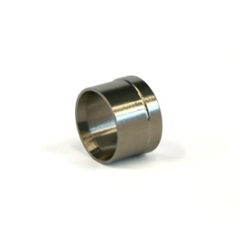 | Пресс-втулка для трубы из сшитого полиэтилена 16 | RTE 16.010 | 20 | 1700 | € 0.72 | 44
 | Пресс-втулка для трубы из сшитого полиэтилена 20 | RTE 20.020 | 10 | 1100 | € 0.99 | 61
 | Пресс-втулка для трубы из сшитого полиэтилена 25 | RTE 25.125 | 10 | 550 | € 1.95 | 119
 | Пресс-втулка для универсальной металлополимерной трубы 16 | RTE 16.001 | 20 | 1700 | € 0.77 | 47
 | Пресс-втулка для универсальной металлополимерной трубы 20 | RTE 20.001 | 10 | 1100 | € 1.0 | 61
 | Пресс-втулка для универсальной металлополимерной трубы 25 | RTE 25.001 | 10 | 550 | € 1.8 | 110
 | Пресс-втулка для универсальной металлополимерной трубы 32 | RTE 32.001 | 5 | 275 | € 2.9 | 177
 | Пресс-втулка для универсальной металлополимерной трубы 40 | RTE 40.001 | 1 | 200 | € 4.7 | 288
 | Пресс-втулка для универсальной металлополимерной трубы 50 | RTE 50.001 | 1 | 150 | € 6.8 | 416
Соединения
 | Концовка разборная 3/4" (евроконус) для металлополимерной трубы 16×2,7 | RTK 16.034 | 10 | 50 | € 4.1 | 251
 | Соединение прямое с внутренней резьбой 16 (накидная гайка, евроконус) | RTE 16.002 | 5 | 25 | € 4.4 | 269
 | Соединение прямое с внутренней резьбой 20 (накидная гайка, евроконус) | RTE 20.011 | 5 | 25 | € 9.1 | 557
 | Соединение прямое с накидной гайкой 16×1/2" | RTE 16.003 | 10 | 50 | € 3.9 | 239
 | Соединение прямое с внутренней резьбой 16×1/2" | RTE 16.004 | 10 | 50 | € 3.2 | 196
 | Соединение прямое с внутренней резьбой 20×1/2" | RTE 20.002 | 10 | 50 | € 4.1 | 251
 | Соединение прямое с внутренней резьбой 32×1" | RTE 32.003 | 1 | 20 | € 9.8 | 600
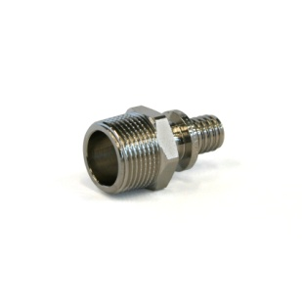 | Соединение прямое с наружной резьбой 16×1/2" | RTE 16.005 | 10 | 50 | € 2.9 | 177
 | Соединение прямое с наружной резьбой 16×3/4" | RTE 16.013 | 10 | 50 | € 4.3 | 263
 | Соединение прямое с наружной резьбой 20×1/2" | RTE 20.003 | 10 | 50 | € 3.9 | 239
 | Соединение прямое с наружной резьбой 20×3/4" | RTE 20.004 | 10 | 50 | € 4.0 | 245
 | Соединение прямое с наружной резьбой 25×1" | RTE 25.002 | 5 | 25 | € 7.7 | 471
 | Соединение прямое с наружной резьбой 25×3/4" | RTE 25.003 | 5 | 25 | € 5.9 | 361
 | Соединение прямое с наружной резьбой 32×1" | RTE 32.004 | 1 | 25 | € 10.6 | 649
 | Соединение прямое с наружной резьбой 40×1 1/4" | RTE 40.003 | 2 | 20 | € 13.6 | 832
 | Соединение прямое с наружной резьбой 50×1 1/2" | RTE 50.002 | 2 | 10 | € 21.9 | 1,340
 | Соединение труба-труба 16×16 | RTE 16.006 | 10 | 50 | € 2.7 | 165
 | Соединение труба-труба 20×20 | RTE 20.005 | 10 | 50 | € 3.6 | 220
 | Соединение труба-труба 25×25 | RTE 25.010 | 1 | 50 | € 5.8 | 355
 | Соединение труба-труба 32×32 | RTE 32.005 | 1 | 20 | € 10.8 | 661
 | Соединение труба-труба 40×40 | RTE 40.004 | 2 | 20 | € 13.2 | 805
 | Соединение труба-труба 50×50 | RTE 50.004 | 2 | 10 | € 22.3 | 1,365
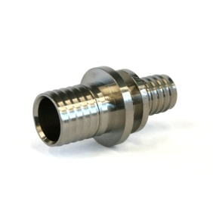 | Соединение труба-труба редукционное 20×16 | RTE 16.020 | 10 | 50 | € 3.4 | 208
 | Соединение труба-труба редукционное 25×16 | RTE 16.025 | 5 | 50 | € 5.6 | 343
 | Соединение труба-труба редукционное 25×20 | RTE 20.025 | 5 | 25 | € 5.7 | 349
 | Соединение труба-труба редукционное 32×25 | RTE 32.025 | 1 | 20 | € 10.5 | 643
 | Соединение труба-труба редукционное 40×32 | RTE 40.032 | 2 | 20 | € 14.0 | 857
 | Соединение труба-труба редукционное 50×40 | RTE 50.040 | 2 | 10 | € 23.5 | 1,438
Тройики
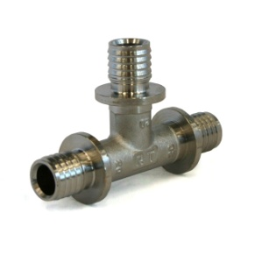 | Тройник 90° 16×16×16 | RTE 16.007 | 10 | 50 | € 4.7 | 288
 | Тройник 90° 20×20×20 | RTE 20.006 | 5 | 25 | € 5.8 | 355
 | Тройник 90° 25×25×25 | RTE 25.006 | 5 | 15 | € 9.7 | 594
 | Тройник 90° 32×32×32 | RTE 32.006 | 1 | 5 | € 17.7 | 1,083
 | Тройник 90° 40×40×40 | RTE 40.005 | 2 | 10 | € 27.2 | 1,665
 | Тройник 90° 50×50×50 | RTE 50.005 | 1 | 5 | € 46.7 | 2,858

ФИТИНГИ
Изображение | Наименование | Артикул | Кол-во в пакетике | Кол-во в коробке | Розничная цена | Цена в рублях ЦБ РФ +2%

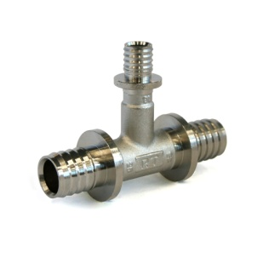 | Тройник 90° редукционный 16×20×16 | RTE 16.021 | 5 | 25 | € 6.1 | 373
 | Тройник 90° редукционный 20×20×16 | RTE 20.021 | 5 | 25 | € 6.2 | 379
 | Тройник 90° редукционный 20×16×16 | RTE 20.007 | 5 | 25 | € 5.8 | 355
 | Тройник 90° редукционный 20×16×20 | RTE 20.008 | 5 | 25 | € 5.8 | 355
 | Тройник 90° редукционный 20×25×20 | RTE 20.022 | 5 | 15 | € 11.5 | 704
 | Тройник 90° редукционный 25×16×16 | RTE 25.021 | 5 | 20 | € 8.9 | 545
 | Тройник 90° редукционный 25×16×20 | RTE 25.022 | 5 | 20 | € 9.5 | 581
 | Тройник 90° редукционный 25×16×25 | RTE 25.004 | 5 | 20 | € 8.8 | 539
 | Тройник 90° редукционный 25×20×20 | RTE 25.023 | 5 | 15 | € 9.0 | 551
 | Тройник 90° редукционный 25×20×25 | RTE 25.024 | 5 | 15 | € 9.5 | 581
 | Тройник 90° редукционный 32×20×25 | RTE 32.021 | 1 | 15 | € 18.4 | 1,126
 | Тройник 90° редукционный 32×20×32 | RTE 32.022 | 1 | 10 | € 16.9 | 1,034
 | Тройник 90° редукционный 32×25×25 | RTE 32.023 | 1 | 10 | € 16.4 | 1,004
 | Тройник 90° редукционный 32×25×32 | RTE 32.024 | 1 | 10 | € 16.9 | 1,034
 | Тройник 90° редукционный 40×20×40 | RTE 40.020 | 2 | 20 | € 23.3 | 1,426
 | Тройник с внутренней резьбой 16×1/2"×16 | RTE 16.022 | 5 | 25 | € 6.8 | 416
 | Тройник с внутренней резьбой 20×1/2"×20 | RTE 20.023 | 5 | 20 | € 8.1 | 496
 | Тройник с внутренней резьбой 25×3/4"×25 | RTE 25.025 | 5 | 15 | € 11.9 | 728
 | Тройник с внутренней резьбой 32×1"×32 | RTE 32.032 | 1 | 15 | € 20.1 | 1,230
Уголки
 | Уголок с настенным креплением 16×1/2" ВР | RTE 16.008 | 5 | 25 | € 5.7 | 348.8
 | Уголок с настенным креплением 20×1/2" ВР | RTE 20.009 | 5 | 25 | € 6.4 | 391.7
 | Уголок соединительный 90° 16×16 | RTE 16.009 | 10 | 50 | € 4.1 | 250.9
 | Уголок соединительный 90° 20×20 | RTE 20.010 | 10 | 50 | € 4.7 | 287.6
 | Уголок соединительный 90° 25×25 | RTE 25.005 | 5 | 25 | € 8.1 | 495.7
 | Уголок соединительный 90° 32×32 | RTE 32.002 | 1 | 10 | € 15.1 | 924.1
 | Уголок соединительный 90° 40×40 | RTE 40.006 | 2 | 20 | € 22.3 | 1,364.8
 | Уголок соединительный 90° 50×50 | RTE 50.006 | 2 | 10 | € 33.9 | 2,074.7
 | Уголок соединительный с наружной резьбой 16×1/2" | RTE 16.015 | 10 | 50 | € 4.9 | 299.9
 | Уголок соединительный с внутренней резьбой 16×1/2" | RTE 16.023 | 10 | 50 | € 5.0 | 306.0
 | Уголок соединительный с внутренней резьбой 20×1/2" | RTE 20.024 | 10 | 25 | € 5.7 | 348.8
 | Уголок соединительный с внутренней резьбой 32×1" | RTE 32.007 | 5 | 20 | € 15.0 | 918.0
Подключения радиаторные
 | Монтажная трубка для радиатора конечная 16, 330мм | RTE 16.030 | 1 | 10 | € 11.1 | 679
 | Монтажная трубка для радиатора конечная 20, 330мм | RTE 20.030 | 1 | 10 | € 14.2 | 869
 | Концовка для монтажной трубки 1/2" | RTE 12.030 | 1 | 1 | € 4.1 | 252
 | Концовка для монтажной трубки 3/4" | RTE 34.030 | 1 | 1 | € 4.3 | 266
 | Краны шаровые с аксиальным соединением
 | Кран шаровый с аксиальным соединением и наружной резьбой 16×1/2" | RTE 16.113 | 1 | 25 | € 5.8 | 355
 | Кран шаровый с аксиальным соединением и внутренней резьбой 20×3/4" | RTE 20.135 | 1 | 20 | € 8.5 | 520
 | Кран шаровый с аксиальным соединением и накидной гайкой 16×1/2" | RTE 16.112 | 1 | 25 | € 8.0 | 490
 | Кран шаровый с аксиальным соединением и накидной гайкой 20×3/4" | RTE 20.134 | 1 | 20 | € 12.0 | 734
 | Пластины для настенных уголков
 | Пластина монтажная для настенного уголка | RTE 01.030 | 1 | 1 | 174.0р. | 174
 | Пластина монтажная 150 мм для 2-х настенных уголков | RTE 02.150 | 1 | 1 | 290.0р. | 290

ИНСТРУМЕНТ
 | Комплект ручного инструмента для монтажа трубопроводов | RTT 16.032 | * | 1 | 15,999
 | (Расширитель; Расширительные головки Ø16-32; Запресовщик; Запресовочные насадки Ø16-32; Ручные ножницы Ø16-32)

